第一批
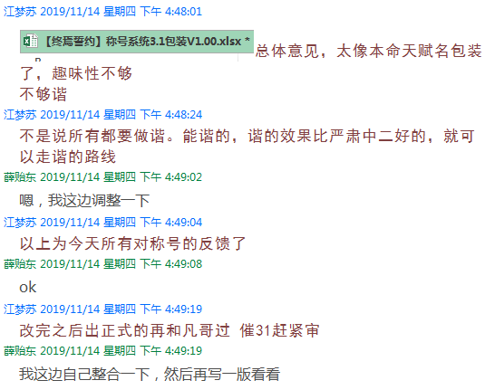
 | 前期特色称号
 | 条件 | 称号 | 成就名 | 达成条件
西蒙 | 使用西蒙一次战斗中获得奥兹刻痕数目达4个 | 战痕 | 称号·战痕 | 一次战斗中，使用西蒙累计获得奥兹刻痕4层。
米兰达 | 使用米兰达一次战斗中触发10次暴击 | 裂羽 | 称号·裂羽 | 一次战斗中，使用米兰达累计触发暴击10次。
纳塔娜 | 使用纳塔娜一次战斗中抽取鬼牌数10次 | 王牌 | 称号·王牌 | 一次战斗中，使用纳塔娜累计抽取鬼牌10张。
萨米尔 | 使用萨米尔在一次战斗中获得怒刃总计层数超过20 | 狂怒 | 称号·狂怒 | 一次战斗中，使用萨米尔累计获得怒刃印记20层。
温丽 | 使用温丽在一次战斗中获得15个焰火祭典 | 焰祭 | 称号·焰祭 | 一次战斗中，使用温丽累计获得焰火祭典15个。
爱琳娜 | 使用爱莲娜在一次战斗中对敌方施加4次虚弱状态 | 烈击 | 称号·烈击 | 一次战斗中，使用爱琳娜对敌方累计施加虚弱状态4次。
泰雷 | 使用泰雷在一次战斗中成功格挡10次敌方目标的进攻 | 圣卫 | 称号·圣卫 | 一次战斗中，使用泰雷累计成功格挡敌方进攻10次。
爱琪 | 使用爱琪在一次战斗中释放1技能10次 | 炫华 | 称号·炫华 | 一次战斗中，使用爱琪累计释放【技能1】10次。
兰奇 | 使用兰奇在一次战斗中累计获得5枚炼狱之痕 | 堕狱 | 称号·堕狱 | 一次战斗中，使用兰奇累计获得炼狱之痕5枚。
木禅 | 使用木禅在一次战斗中对敌人施加5次缠绕状态 | 幽林 | 称号·幽林 | 一次战斗中，使用木禅对敌方累计施加缠绕状态5次。
称号· | 使用檐鬼在一次战斗中对敌方施加40层飞镖印记 | 诡刻 | 称号·诡刻 | 一次战斗中，使用檐鬼对敌方累计施加飞镖印记40层。
葛莱蒂斯 | 使用葛莱蒂斯在一次战斗中累计获得40枚风之箭矢 | 飒风 | 称号·飒风 | 一次战斗中，使用葛莱蒂斯累计获得风之箭矢40枚。
夜崎隐 | 使用夜崎影在一次战斗中使用辅助技能打断对手4次 | 咒月 | 称号·咒月 | 一次战斗中，使用夜崎隐通过辅助技累计打断敌方4次。
阿德琳 | 使用阿德琳在一次战斗中累计获得20层生命印记 | 森舞 | 称号·森舞 | 一次战斗中，使用阿德琳累计获得生命印记20层。
乔伊 | 使用乔伊在一次战斗中获得10层暗龙印记 | 黯咒 | 称号·黯咒 | 一次战斗中，使用乔伊累计获得暗龙印记10层。

 | 一次战斗中打断敌人次数超过6次 | 停不下来 | 称号·停不下来 | 一次战斗中，累计打断对方行动6次。
 | 一次战斗中释放奥义技能6次 | 乖乖站好 | 称号·乖乖站好 | 一次战斗中，累计施放【奥义技】6次。
 | 一次战斗中换人6次 | 溜了溜了 | 称号·溜了溜了 | 一次战斗中，累计援护登场6次。
 | 一次战斗中释放辅助技能6次 | 不服来怼 | 称号·不服来怼 | 一次战斗中，累计施放【辅助技】6次。

 | 使用奥义技能击杀200个怪物 | 歼灭者 | 称号·歼灭者 | 使用【奥义技】累计战胜200个怪物。
 | 多人副本通关50次 | 共战者 | 称号·共战者 | 累计完成多人副本50次。

 | 累计抽卡200次 | 谢谢参与 | 称号·谢谢参与 | 累计签收速递200次。
 | 10连2个SSR以上英雄 | 豹跳 | 称号·豹跳 | 签收10件速递中，获得SSR级别以上的英雄2位。
 | 75次抽卡无SSR英雄 | 舒适 | 称号·舒适 | 连续签收75次速递中，未获得SSR级别以上的英雄。
 | 连续抽取5个女性角色 | 绅♂士 | 称号·绅♂士 | 在签收速递中，连续获得女性英雄5位。
 | 连续抽取5个男性角色 | 淑♀女 | 称号·淑♀女 | 在签收速递中，连续获得男性英雄5位。
 | 1个英雄的好友度全满 | 么么哒 | 称号·么么哒 | 1位英雄的亲密度达到最高。

 | 开启探索层黄金宝箱数量达到300个 | 侦查论 | 称号·侦查论 | 累计开启探索层的霜蓝晶箱300个。
 | 将5个英雄4件装备升至橙色SR阶 | 锻造术 | 称号·锻造术 | 累计将5个英雄的4件装备提升至橙色SR品质。
 | 20个紫色及以上品质的符文升至5级 | 纹章学 | 称号·纹章学 | 累计将20个紫色及以上品质的符文升至5级。

 | 玩家体力清空5次 | 归零 | 称号·归零 | 累计清空干劲5次。

 | 通关第一片区 | 帝国勇士 | 称号·帝国勇士 | 完成第一片区主线剧情。

